Tabelle1
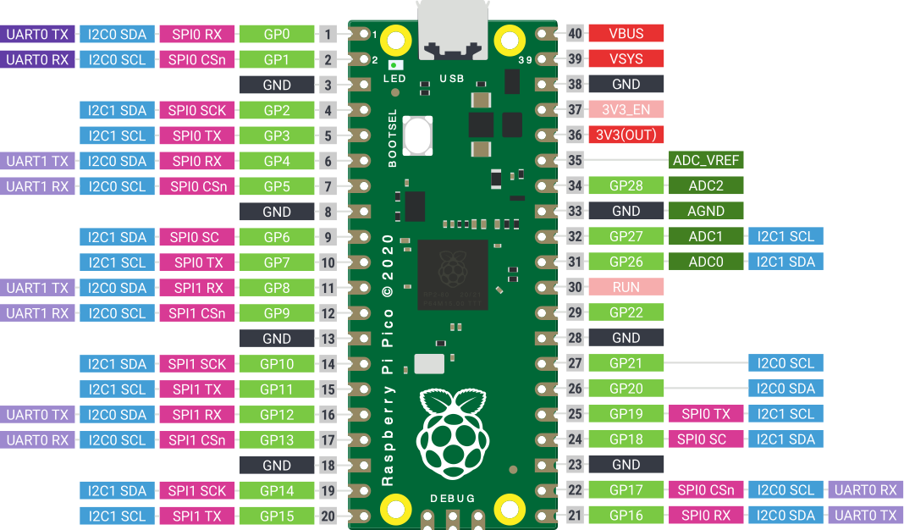
LED1R
LED1G

LED2R
LED2G
LED3R
LED3G

LED4R
LED4G | ANAL1
LED5R
LED5G

SW1
SW2
SW3
SW4 | MUXA

SW5 | MUXB
 | MUXC

